Sheet1
No. | 画面名 | 内容 | 担当 | 状況
1 | トップ画面 | ・スライドは写真に変える（３枚） | ピョー | 完了
2 | トップ画面 | Our Business ・tagの幅を調整 | ピョー | 完了
3 | トップ画面 | New 2023/2/1 事務所を八丁堀に移動 2023/1/22 ミャンマー支社設立 2023/1/22 会社は10年周を迎う 2022/11/25 DX戦略を策定 2022/7/1 DX方針を宣言 | ピョー | 完了
4 | Footer | 住所 104-0043 東京都中央区湊2丁目4-1 ＴＯＭＡＣビル 5階 | ピョー | 完了
5 | 会社情報 | sectionごとに表示 | ピョー | 完了
6 | 会社情報 | History ・Jquery入れる 2月 東京八丁堀に本社移転 ミャンマー支社設立 | ピョー | 完了
7 | 業務内容 | ページ作成 | ピョー | 完了
8 | 採用情報 | テキスト内容修正 | ピョー | 完了
9 | 採用情報 | タイトルの背景を黄色 | ピョー | 完了
10 | 採用情報 career-app-guide.php | ・タイトルの背景を黄色 ・entry form | ピョー チョー
11 | graduate-recru-guide.php | タイトルの背景を黄色 | ピョー | 完了
12 | security-info.php | ・タイトルの背景を黄色 ・private-security.phpと同じデザインに修正 | ピョー | 完了
13 | private-security.php |  | ピョー | 完了
14 | private-security.php |  | ピョー | 完了
15 | 問い合わせ |  | ピョー チョー
16 | Login |  | チョー
17 | トップ画面 | スマホで会社のAll for your dreamsは改行されてる | ピョー
18 | 英語 |  | ピョー チョー
19 | トップ画面＞ロゴ | アカ→黒 |  | 完了
20 | トップ画面＞社長メッセージ | 「現在、100名以上の正社員が在籍しており、８割程が女性です。」を削除 |  | 完了
21 | SES業務 | System Engineering Service エンジニアを提供
22 | トップ画面＞事業内容 | SES事業（その他） 受託開発事業（クラウド導入・移行支援） DX推進事業 組織図のままにしたい |  | 完了
23 | 組織図 | 業務統括本部
24 | Our Service→提供サービス |  |  | 完了
25 | 動画＞ | これは後で、 クラウドサーバー アプリの開発 システム開発 X インフラ D X絡みをやっている
26 | メンバー | 言語 java, C#, VB.Net |  | 完了
27 | Footer | STAR SE Myanmar
28 | 授業員 | 2023/1(130) パートナ:10 |  | 完了
29 | 支社 | Room No.11/A, 11th floor, Pyay Road, Red Hill Tower (or) KBZ Tower, Sanchaung Township, Yangon. |  | 完了
30 | 主要顧客 | NTTエレクトロニクステクノ株式会社 アクセンチュア株式会社 ハイテクシステム株式会社(TCSグループ企業) キヤノン電子テクノロジー株式会社 株式会社コスメディア テクバン株式会社 株式会社クレスコ コムチュア株式会社など多数 |  | 完了
31 | 所在地→本社
32 | 全てのリンクチェック
33 | 問い合わせ | 200文字チェック
34 | ログイン | https://www.star-se.co.jp/starseapp/public/login
35 | タイトル修正
36 | 会社概要 | 支社にリンク （https://www.star-se-myanmar.com/）
37 | footer のロコ | リンク （https://www.star-se-myanmar.com/）
38 | Business
39 | 写真
40 | 事業内容 | 02 受託開発事業 スクラッチ開発 greeen モバイルアプリ開発 yellow スクラッチ開発 青 DX推進体制 add border
41 | 職場風景
42 | English | Cloud Deploy/Migration Office・Sales New Graduate Qualifications & Activities
43 | 改行しない Bold なし
44 | English | 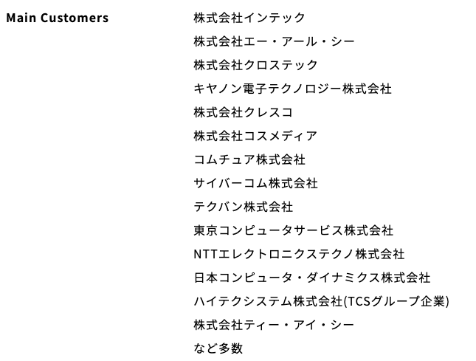
45 | Space | 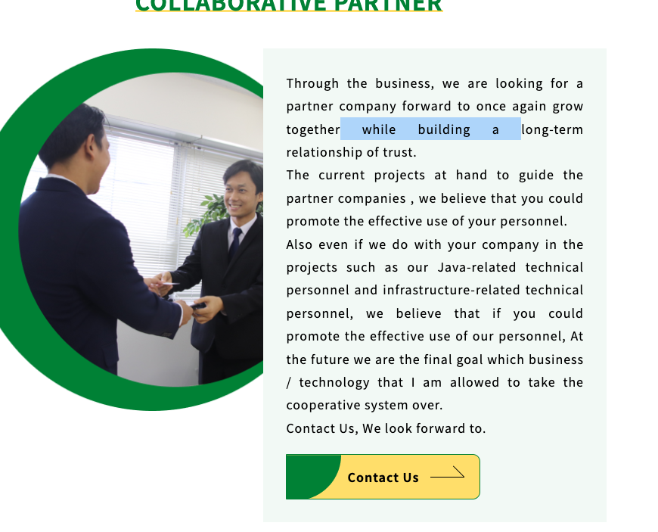
46 | English | 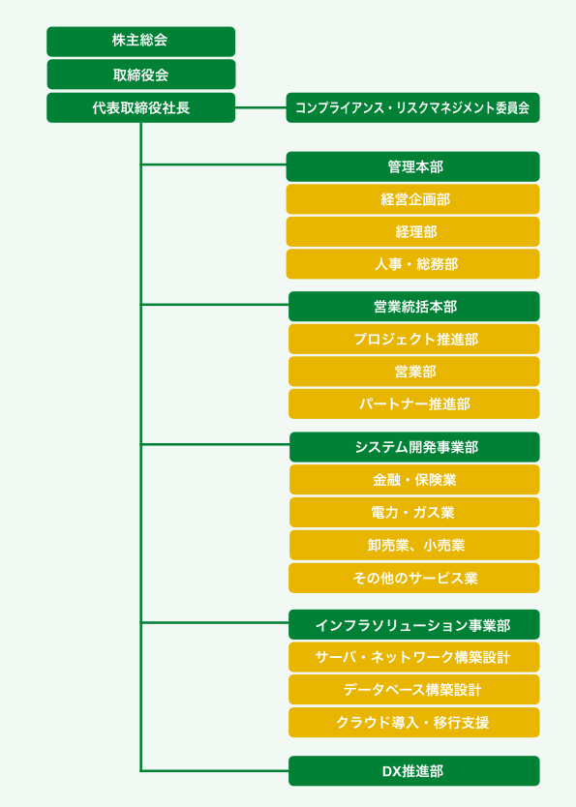
47 |  | Management Philosophy → Philosophy
48 |  | Scratch Development → Scratch Develop Mobile App Develop クラウド導入・移行支援
49 |  | Recruitment information → Recruit
50
51
52
53

1
